员工差旅明细
 | 【员工差旅报销单】

 |  | 姓名: |  | 张雨馨 |  | 职位: |  | 助理
 |  | 发生地: |  | 威海 |  | 部门: |  | 会奖6部
 |  | 发生日期: |  | 2023.10.15-2023.10.18 |  | 报销日期: |  | 2023
 |  |  |  |  |  | 团号:

 | 序号 | 报销项目 | 用途 |  | 实际报销金额 | 合格发票金额 | 不合格发票金额 |  | 备注
 | 2 | 差旅费 | 餐费 |  | 25.00 | 25.00 |  |  | 10.15用餐
 | 3 |  | 餐费 |  | 30.00 | 30.00 |  |  | 10.18用餐
 | 4 |  | 话费 |  | 0.00 | 0.00 | 49.89 |  | 活动话费充值
 |  |  | 市内交通（打车） |  | 24.00 | 24.00 |  |  | 10.18酒店-商店
 |  |  | 市内交通（打车） |  | 23.00 | 23.00 |  |  | 10.18商店-酒店
 | 5 |  | 火车票 |  | 1736.00 | 1736.00 |  |  | 10.15仲岚张雨馨陈嘉洁郑金宏车票
 | 6 |  | 火车票 |  | 1668.00 | 1668.00 |  |  | 10.18仲岚张雨馨陈嘉洁郑金宏车票
 | 合计 |  |  |  | 3,506.00 | 3,506.00 | 49.89

 | 合格发票金额 |  |  |  | 补票金额 |  |  |  | 报销总金额
 | 3,506.00 |  |  |  | 49.89 |  |  |  | 3555.89

 | 报销人: |  |  | 总监： | 合规: |  |  | 财务：
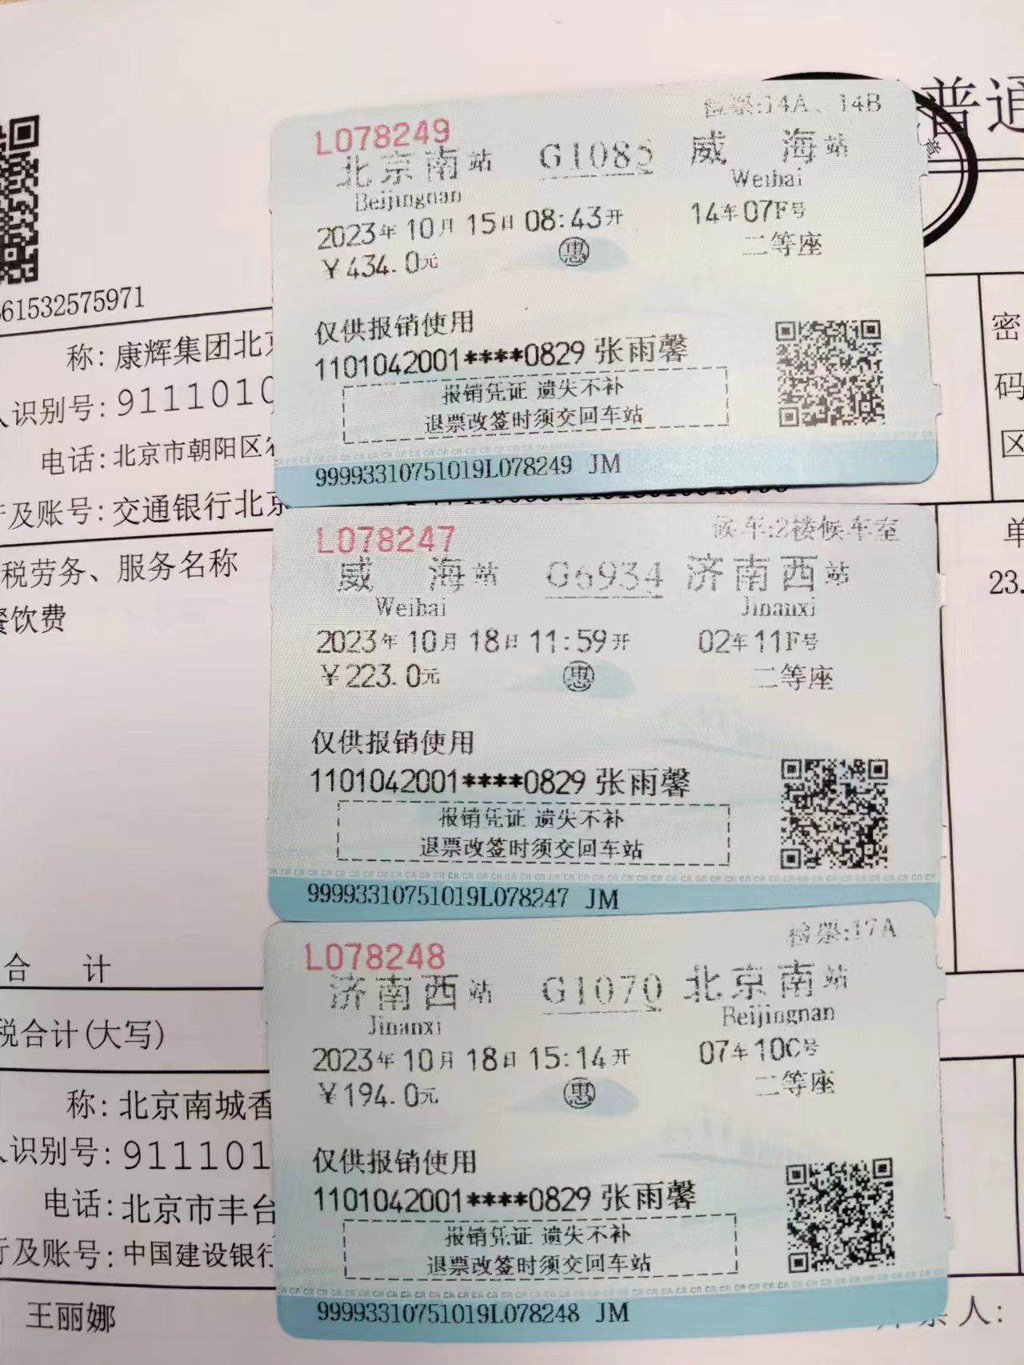

【员工上会补助统计单】

 |  | 姓名: |  | 张雨馨 |  | 职位: |  | 助理
 |  | 发生地: |  | 威海 |  | 部门: |  | 会奖6部
 |  | 发生日期: |  | 2023.10.15-2023.10.18 |  | 报销日期: |  | 2023
 |  |  |  |  |  | 团号:

 |  | 出差城市 | 出差起止日期 |  | 每天金额 | 天数 | 合计 |  | 备注
 | 1 | 威海 | 2023.10.15-2023.10.15 |  | 200.00 | 1.00 | 200.00
 | 2 | 威海 | 2023.10.16-2023.10.18 |  | 100.00 | 3.00 | 300.00
 | 合计 |  |  |  |  | 4.00 | 500.00
 | 报销人: |  |  | 总监： | 合规: |  |  | 财务：

